Hoja1
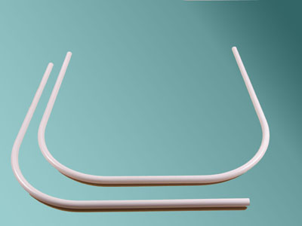
2023-06-30 13:48:12

 | 4460-2005

*CAÑOS EXTENSIBLES* N
COD. | Descripcion | Unidad | Precio
C-400 | Caño EXTENSIBLE Aluminio Natural | 1x 12 | 1026.50
C-401 | Caño EXTENSIBLE Aluminio Pint.Blanco | 1x 12 | 1360.00
C-402 | Caño EXTENSIBLE Alumin. Natural de 1,40 a 2,20 m. | 1x 12 | 1144.00
C-403 | Caño EXTENSIBLE Alum. Blanco de 1,40 a 2,20 m. | 1x 12 | 1512.00
C-410 | Caño EXTENSIBLE de Lujo Blanco | 1x 12 | 1778.20
C-411 | Caño EXTENSIBLE de Lujo Blanco hasta 1,30m. | 1x 12 | 1480.00
CAEX-050 | Caño EXTENSIBLE de Lujo Blanco hasta 2,60m. | 1x 12 | 2305.00
C-414 | Par ventosas p/Caños Extensibles | juego | 199.00
CAEX-99 | Caño EXTENSIBLE eSTRIADO Blanco hasta 1-2 m. |  | -
CAEX-100 | Caño EXTENSIBLE ESTRIADO Plata 1- 2 m | 1 x 12 | -
CAEX-101 | Caño EXTENSIBLE ESTRIADO Oro 1 -2 m | 1 x 12 | -

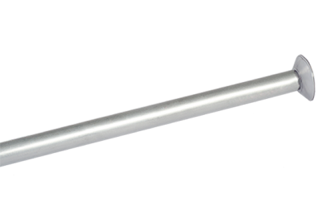 | 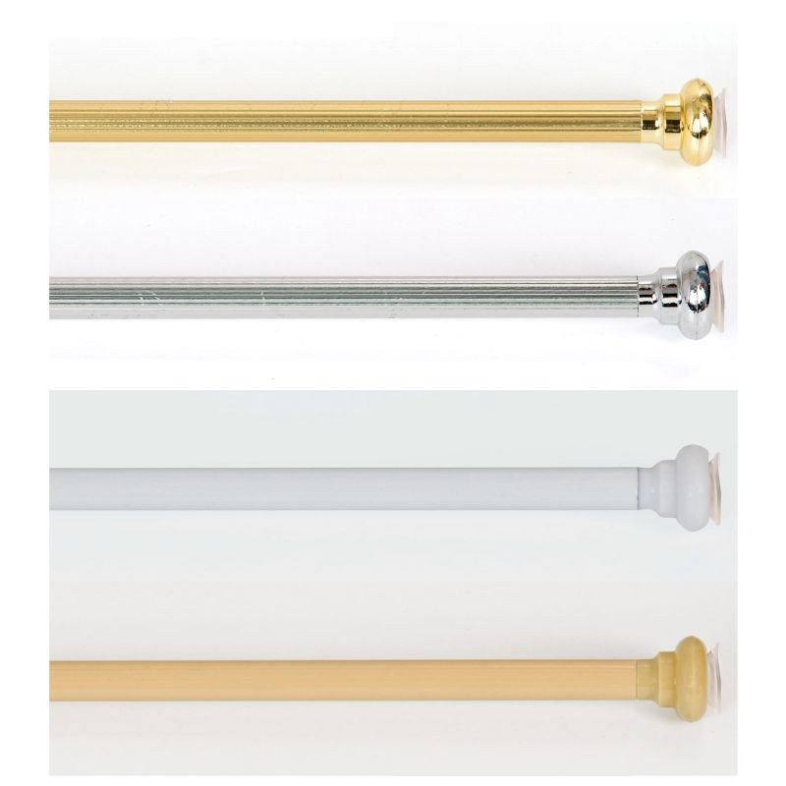
*CAÑOS CURVOS (Barrales)*
Cod. | Descripcion | Unidad | Precio
C-085 | Caño CURVO 0,75x0,75 Alum.Nat. | c/u | 1170.00
C-086 | Caño CURVO 0,75x1,75 Alum.Nat. | c/u | 1996.00
C-088 | Caño CURVO 1,00x1,00 Alum.Nat. | c/u | 1530.00
C-089 | Caño CURVO "U" 0,90x0,90x0,90 Al.Nat. | c/u | 2100.00
C-091 | Caño CURVO 0,75x0,75 Pint.Blanco | c/u | 1680.00
C-092 | Caño CURVO 0,75x1,75 Pint.Blanco | c/u | 2655.00
C-094 | Caño CURVO 1,00x1,00 Pint.Blanco | c/u | 2180.00
C-095 | Caño CURVO "U" 0,90x0,90x0,90 Blanco | c/u | 2751.00

